2019
Информация об отлове безнадзорных и бродячих животных по городу Югорску
С 2013 года в Ханты-Мансийском автономном округе – Югре органы местного самоуправления были наделены отдельным государственным полномочием по проведению мероприятий по предупреждению и ликвидации болезней животных, их лечению, защите населения от болезней, общих для человека и животных, включающим в себя: 1) отлов и транспортировку безнадзорных и бродячих домашних животных; 2) содержание и учет отловленных безнадзорных и бродячих домашних животных; 3) умерщвление и утилизацию бродячих домашних животных. В администрации города Югорска уполномоченным органом определён Департамент жилищно-коммунального и строительного комплекса. Основным исполнителем по данной услуге в соответствии с муниципальным контрактом на выполнение работ по санитарному отлову безнадзорных животных в городе Югорске в 2019 году является ООО «Зазеркалье», функции эксперта с в 2019 году осуществляет ООО «Югорский гарант".

Количество отловленных безнадзорных и бродячих животных по городу Югорску в 2019 году

Месяц | Ед. изм. | Количество | Примечание
январь | шт. | 54
февраль | шт. | 95
март | шт. | 65
апрель | шт. | 87
май | шт. | 88
июнь | шт. | 64
июль | шт. | 40
август | шт. | 43
сентябрь | шт. | 42
октябрь | шт.
ноябрь | шт.
декабрь | шт.
Итого за год | шт. | 578

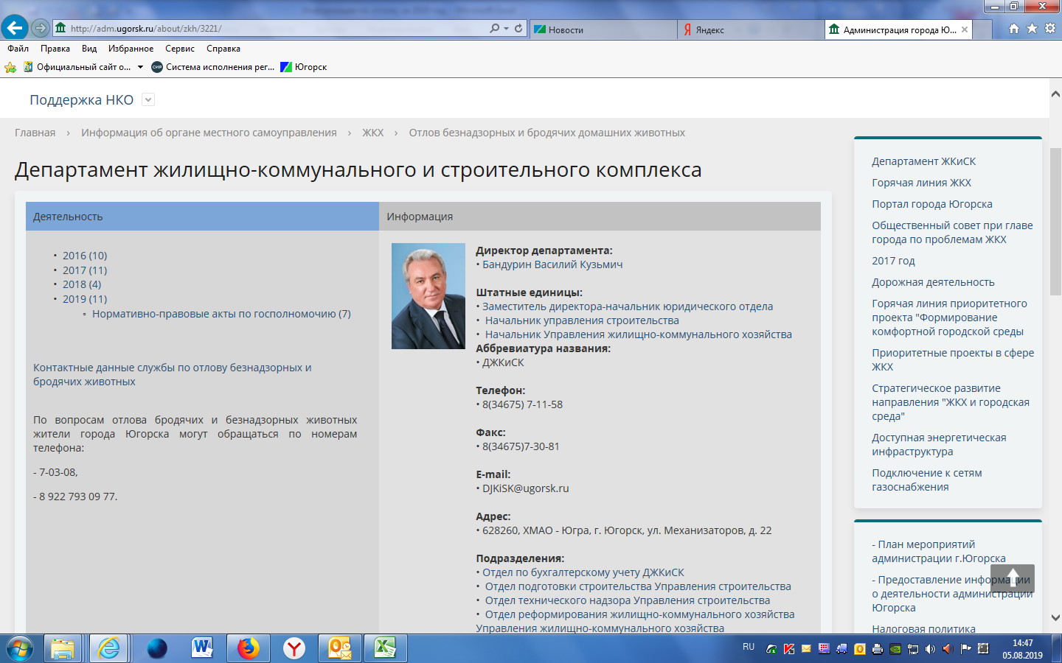
Информация о контактных данных служб по отлову бродячих животных размещена на официальном сайте администрации города Югорска adm.ugorsk.ru . На экране с правой стороны баннер "Отлов бродячих животных". Скрин-шот страницы при клике на баннер: |  |  |  | →
В информации за 2019 год размещена ссылка на фото отловленных животных, а также другая полезная информация. |  |  |  | →
Контактные телефоны служб, куда могут обращаться жители города по поводу отлова бродячих и безнадзорных животных: ООО "Югорский гарант" - тел. 8(34675) 7-03-08; ООО «Зазеркалье» - сот. 8 922 793 0977 (директор Кузьмина Галина Геннадьевна; специалист по отлову Кузьмин Сергей Михайлович).
Все отловленные безнадзорные и бродячие животные помещаются в пункт временной передержки по адресу: г.Югорск, ул.Южная , 18, и находятся там на протяжении 10 суток.

Отдел реформирования ЖКХ Управления ЖКХ ДЖКиСК
тел.(34675) 7-03-25

